PLANULA IV
Lien web page de présentation | https://www.flotteoceanographique.fr/Nos-moyens/Navires-engins-et-equipements-mobiles/Navires-de-station/Planula-IV
 | DONNEES ACTUELLES
Photo | 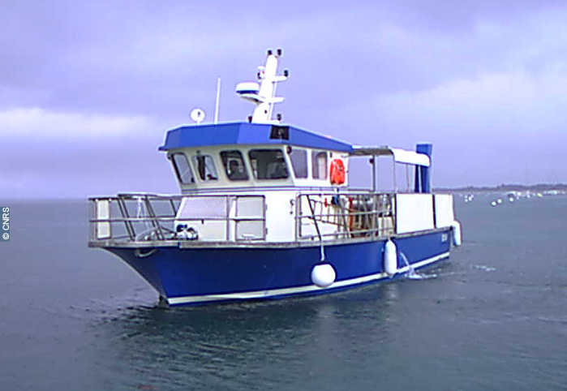
Légende Photo | Planula IV opère exclusivement dans le bassin d'Arcachon.
Texte de présentation | Les activités du navire Planula IV se concentrent exclusivement dans le bassin d'Arcachon, les conditions de navigation dans les passes excluant les missions « hors lagune ».
Missions | La répartition des missions est la suivante: les trois quart sont dédiées à la recherche et l'observation ; un quart à des activités d'enseignement (école thématique et initiation à l'océanographie). Les engins les plus communément maniés du bord sont les dragues, bennes, filets à plancton, bouteilles, sondes et SPI (Sediment Profile Imager).
Carte de la zone des opérations | 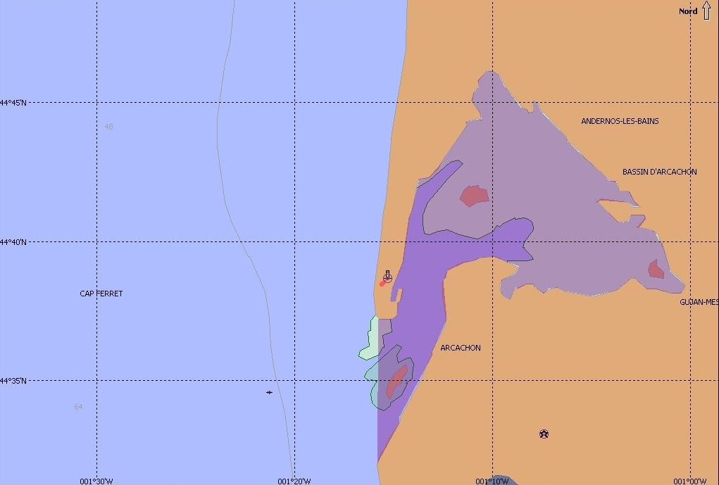
Caractéristiques
Longueur HT | 11,90 m
Largeur HT | 4,40 m
TE | 1,40 m
Jauge Brute | 12,33 UMS
Déplacement | 14 T
Capacité GO | 0,8 m3
Consommation | 15 l/h
Effectif navigant | 2
Personnel spécial embarqué | 17 maximum
Vitesse moyenne d'exploitation | 9 nœuds
Vitesse moyenne aux essais | 9 nœuds
Autonomie | 24 h
Ballast eau douce | 0,15 m3
Ballast eaux usées | 0,15 m3
Construction année | 2005
Construction chantier | DUBOURDIEU - La Teste de Bûche
Propriétaire | CNRS - INSU
Armement | Division Technique de l'INSU
Pavillon | France
Type de navire | Navire de Recherche Océanographique de station
Numéro immatriculation | 925136
Quartier Maritime | Arcachon
Catégorie de navigation | Navire spécial
Genre de navigation | Océanographique
Indicatif radio | FGE 3591
MMSI | 227,748,130
Décision d'armement | Le navire est armé en 5ème catégorie (navigation en eaux abritées). Les décisions d’effectif sont les suivantes : dans le cadre de la 5ème catégorie (navigation en eaux abritées) équipage : 1/2 personne personnel spécial : 16/17 personnes total : 18 personnes dans le cadre de la 4ème catégorie (navigation < 5 miles d’un abri) équipage : 2 personnes personnel spécial : 6 personnes total : 8 personnes
Equipements et espaces scientifiques | Laboratoire scientifique humide avec table de tri : 2,80 m²
 | Surface plage arrière : 2,6 m²
 | Approvisionnement en eau : Eau de mer par pompe en plage arrière
 | Répétiteur sondeur Furuno RD30

Apparaux de pont | 1 treuil de pêche L: 50m, Ø 11 mm
 | 1 treuil hydrologie L : 50m, Ø 6 mm
 | Grue latérale tribord de manutention, CMU :
 | Portée de 1,20 - CMU 995 Kg
 | Portée 2,10 - CMU 740 Kg
 | Portée de 3m CMU 515 kg
 | Potence hydrologique amovible - Avant babord

Environnement informatique | 2 prises 220V ondulé en plage arrière

Navigation et positionnement | Compas magnétique
 | Radar Furuno 1715
 | GPS Furuno dgps gp 37
 | Sondeur Furuno FCV 1100L bi fréquence 50 / 200 khz
 | Logiciel de navigation et cartographie Timezero

Propulsion / Auxilliaires | Moteur de propulsion : moteur diesel VOLVO PENTA TAMD 74 - 350CV - 274KW
 | Production électrique : 24 VCC
 | Alternateurs attelés X2
Radio / Communication | Indicatif radio : FGE 3591
 | VHF Fixe ASN - COBRA Marine MR F 55 EU
 | VHF fixe (sans ASN) - ICOM IC M 401 EURO
 | VHF Portative (sans ASN) - NAVICOM RT 411

